Bugs
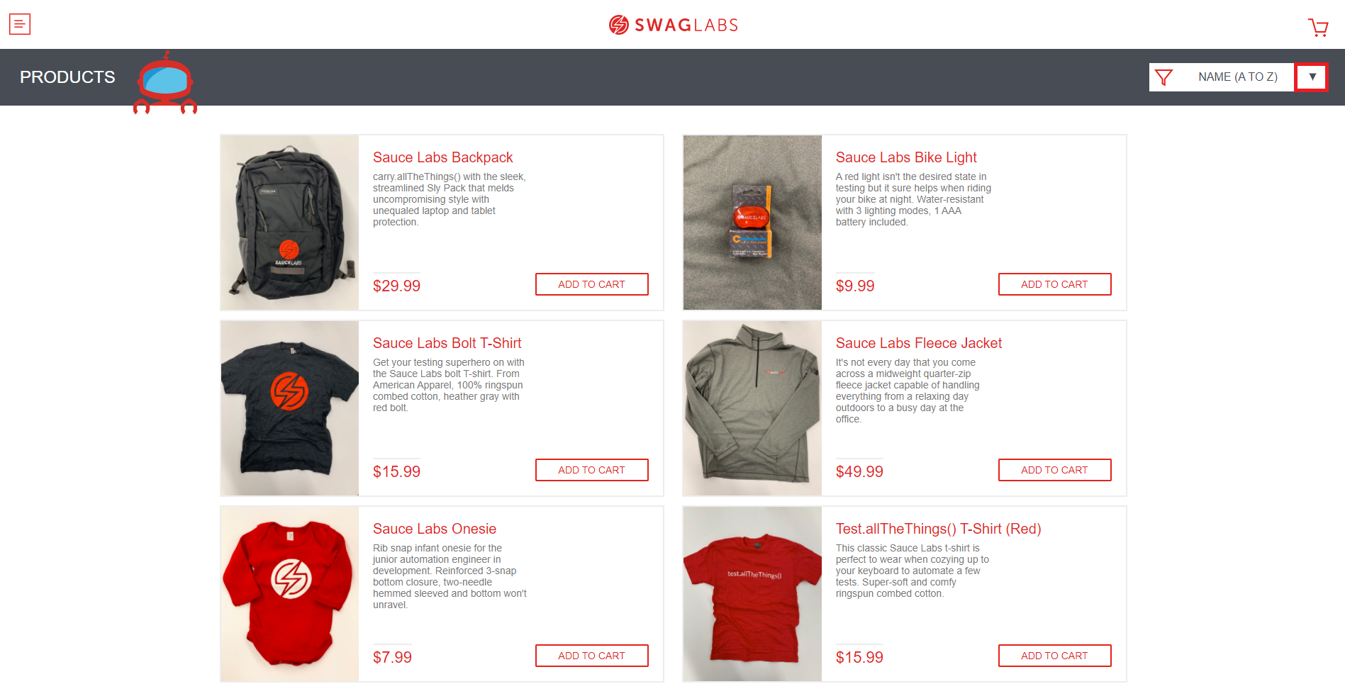
Bug 001 - No se permite agregar la cantidad de productos cualesquiera, solo 1 por produto
Descripcion | Cuando se ingresa con el usuario standard_user y se intenta elegir un producto en una cantidad de 2 en adelante, el sistema no lo permite
Proyecto | SWAGBLABS
Fecha | 2021-07-08
Prioridad | Medio
Severidad | Alta
Estado | Asignado
Plataforma | Pagina Web
Reproducible | Siempre
Datos de prueba | Usuario: standard_user
 | Clave: secret_sauce
Paso a paso | 1. Ingresar a la página web https://www.saucedemo.com/
 | 2. Ingresar usuario
 | 3. Ingresar contraseña
 | 4. Clic en el boton de login
 | 5. Clic en ADD TO CART
Resultado esperado | El sistema permite agregar el producto al carrito y ademas poder añadir el producto cuantas veces se quiera
Resultado obtenido | El sistema permite agregar el producto una sola vez
Evidencia
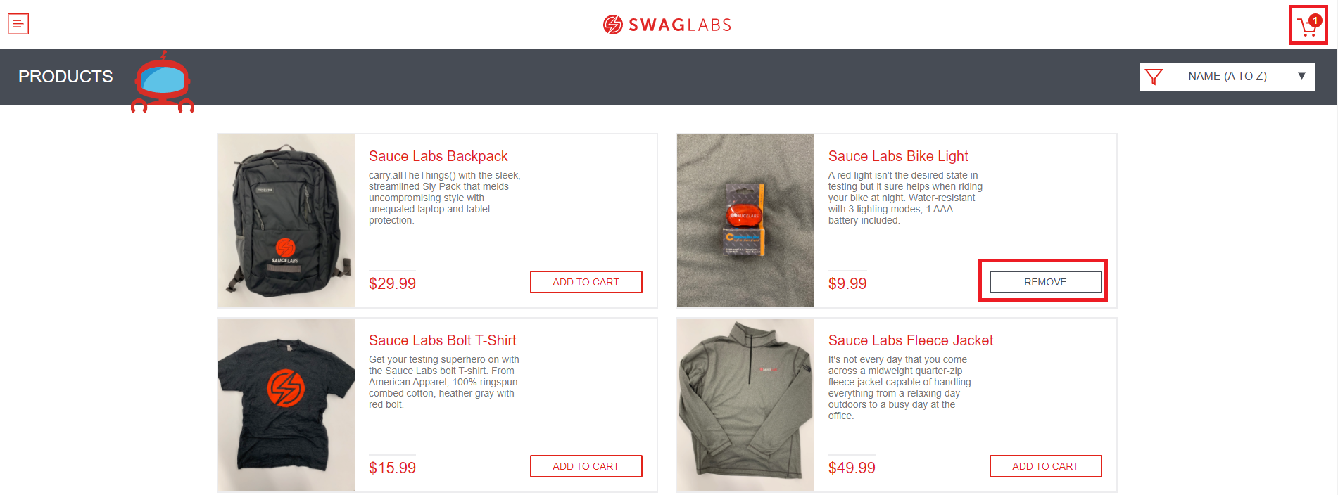

Bug 002 - El sistema permite pagar sin haber seleccionado ningun producto
Descripcion | Puedes dirigirte al carrito y realizar una compra, esto sin haber escogido un producto antes.
Proyecto | SWAGLABS
Fecha | 2021-07-08
Prioridad | Alta
Severidad | Alta
Estado | Asignado
Plataforma | Pagina web
Reproducible | Siempre
Datos de prueba | Usuario: standard_user
 | Clave: secret_sauce
Paso a paso | 1. Ingresar a la página web https://www.saucedemo.com/
 | 2. Ingresar usuario
 | 3. Ingresar contraseña
 | 4. Clic en botón Login
 | 5. Clic en carrito de compra vacio
 | 6. Clic en el botón Checkout
Resultado esperado | El sistema debe reportar al ususario que no hay ningun producto en el carrito
Resultado obtenido | El sistema hace hace caso omiso a que no hay ningun producto y permite realizar la compra
Evidencia

Bug 003 - El sistema no especifica el tipo de dato al momento de hacer la compra
Descripcion | No existe ninguna restriccio para la información que puede añadir el usuario, por ejemplo, el número de caracteres permitido, o el tipo de dato de ese campo en especial.
Proyecto | SWAGLABS
Fecha | 2021-07-08
Prioridad | Alta
Severidad | Alta
Estado | Asignado
Plataforma | Pagina web
Reproducible | Siempre
Datos de prueba | Usuario: standard_user
 | Clave: secret_sauce
Paso a paso | 1. Ingresar a la página web https://www.saucedemo.com/
 | 2. Ingresar usuario
 | 3. Ingresar contraseña
 | 4. Clic en botón Login
 | 5. Clic en ADD TO CART a cualquier producto en la página principal
 | 6. Clic en el carrito de compras
 | 7. Clic en el botón CheckOut
 | 8. Ingresar Nombre
 | 9. Ingresar Apellido
 | Ingresar Zip
Resultado esperado | El sistema debe indicar el maximo de caracteres permitidos y el tipo de dato
Resultado obtenido | El sistema no indica el tipo de dato ni los caracteres permitidos, por ejemplo en zip acepta letras, cuando por reglamentacion este solo deberia aceptar numeros
Evidencia
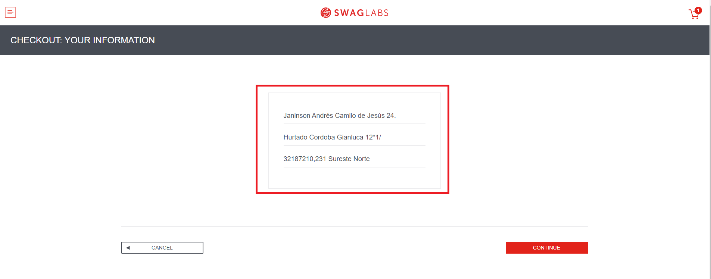

Bug 004 - El sistema presenta problemas de rendimiento
Descripcion | El sistema es muy lento al reflejar los cambios cuando por ejemplo se toca la lista despegable para organizar los productos
Proyecto | SWAGLABS
Fecha | 2021-07-08
Prioridad | Alta
Severidad | Alta
Estado | Asignado
Plataforma | Pagina web
Reproducible | Siempre
Datos de prueba | Usuario: performance_glitch_user
 | Clave: secret_sauce
Paso a paso | 1. Ingresar a la página web https://www.saucedemo.com/
 | 2. Ingresar usuario
 | 3. Ingresar contraseña
 | 4. Clic en botón Login
 | 5. Clic en el filtro de despliegue
Resultado esperado | El sistema deberia mostrar los cambios en la pagina en no mas de 3 segundos
Resultado obtenido | El sistema tiene un rendimiento lento, y los cambios se ven efecutado luego de mas de 5 segundos
Evidencia
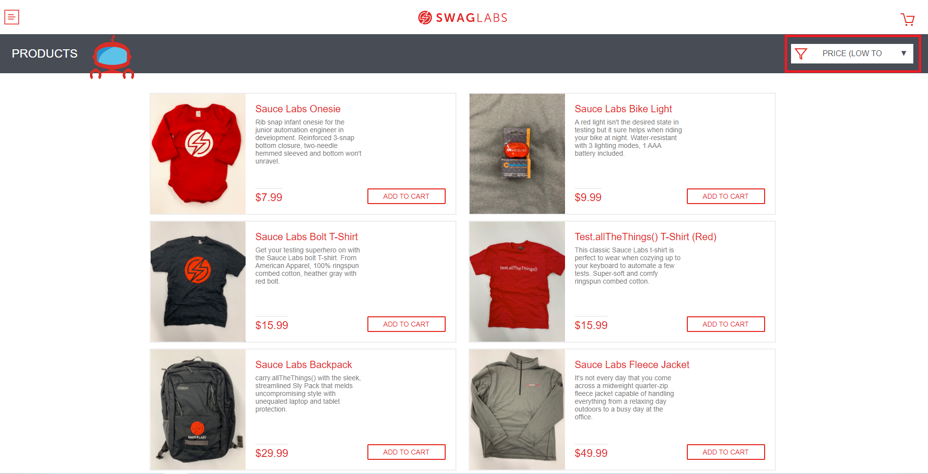

Bug 005 - El sistema presenta problemas al desplegar la organización de productos
Descripcion | El sistema no responde al darle clic en la flecha donde se pueden despegar en que orden quisiera ver los productos
Proyecto | SWAGLABS
Fecha | 2021-07-08
Prioridad | Media
Severidad | Alta
Estado | Asignado
Plataforma | Pagina web
Reproducible | Siempre
Datos de prueba | Usuario: standard_user
 | Clave: secret_sauce
Paso a paso | 1. Ingresar a la página web https://www.saucedemo.com/
 | 2. Ingresar usuario
 | 3. Ingresar contraseña
 | 4. Clic en botón Login
 | 5. Clic en el filtro de despliegue
Resultado esperado | El sistema muestra una lista despegable al dar clic sobre el icono
Resultado obtenido | El sistema no despliega la lista
Evidencia

